Site
PRÉSENTATION DU SITE

LOCALISATION
L'audit énergétique est réalisé une maison individuelle située à 5 impasse Medicis, 31200 Toulouse.

DONNES GÉNÉRALES

 | Année ou période de construction
 | Etat d'occupation
 | Surface habitable [m²]

FAÇADES
dfgdsfg
sdfg
Longueur = 0.0 |  |  |  | Longueur = 0.0
Hauteur = 0.0 |  |  |  | Hauteur = 0.0
Surface = 0.0 |  |  |  | Surface = 0.0
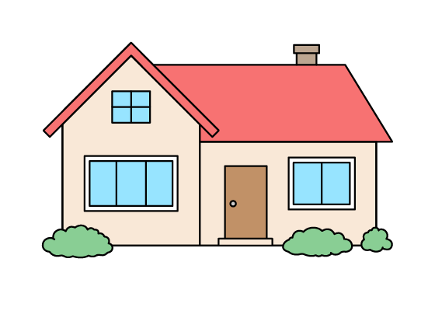 |  |  |  | 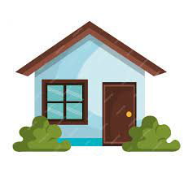

Longueur = 0.0 |  |  |  | Longueur = 0.0
Hauteur = 0.0 |  |  |  | Hauteur = 0.0
Surface = 0.0 |  |  |  | Surface = 0.0
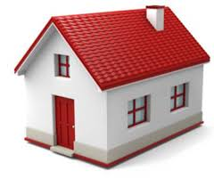

CARACTÉRISTIQUES DE L'ENVELOPPE

 | Composition
 | Ep. Mur (cm) |  |  | 0
 | Isolation
 | Ep. Isolant (cm) |  |  | 0
 | Date d'isolation
 | Commentaires
 | 

 | Composition
 | Ep. Mur (cm)
 | Isolation
 | Ep. Isolant (cm)
 | Date d'isolation
 | Commentaires

 | Plancher bas - Type 1
 | Position
 | Composition
 | Isolation
 | Ep. Isolant (cm)
 | Date d'isolation
 | Surface (m²)
 | Commentaires

 | Plancher bas - Type 2
 | Position |  |  | -
 | Composition |  |  | -
 | Isolation |  |  | -
 | Ep. Isolant (cm)
 | Date d'isolation |  |  | -
 | Surface (m²)
 | Commentaires

 | Plancher haut - Type 1
 | Type
 | Composition
 | Isolation
 | Ep. Isolant (cm)
 | Date d'isolation
 | Surface (m²)
 | Commentaires

 | Plancher haut - Type 2
 | Type
 | Composition
 | Isolation
 | Ep. Isolant (cm)
 | Date d'isolation
 | Surface (m²)
 | Commentaires

 | Fenêtre battante
 | Composition
 | Type de vitrage
 | Volets
 | Nombre

 | PF battante avec sous-bassement
 | Composition
 | Type de vitrage
 | Volets
 | Nombre

 | Portes - Type 1
 | Composition
 | Type
 | Nombre

 | Portes - Type 2
 | Composition
 | Type
 | Nombre

SYSTÈMES TECHNIQUES
 | CHAUFFAGE PRINCIPAL
 | Type
 | Marque de chaudière
 | Année de mise en œuvre
 | Puissance nominale (kW)
 | Type d'émetteur
 | Type de régulation

 | CHAUFFAGE D'APPOINT
 | Type

 | EAU CHAUDE SANITAIRE
 | Type
 | Volume (L)

 | Système d'appoint

 | VENTILATION
 | Type

 | CLIMATISATION
 | Type

COMPTEUR ÉLÉCTRIQUE
 | Polarité
 | Puissance souscrite (kVA)

CARACTERISTIQUES DES PIECES

Pièces | Chauffée | Niveau | Hauteur |  | Longueur x Largeur | Surface
Cuisine
Dégagement 1
W.C
Salle d'eau
Séjour
Salle d'étude
Salle de bain
Chambre 1
Chambre 2
Chambre 3
W.C 2
Dégagement 2
Cage d'escalier

AVIS DE PASSAGE
 | Je déclare avoir reçu un auditeur de SMART RENOV HABITAT pour réaliser la visite technique préalable à l'établissement de l'audit énergétique de mon logement le 06/10/2023.

 | Signature de l'habitant

 | Signature de l'auditeur
 | BOURAS Sabry

